2020-5-3
课程新增

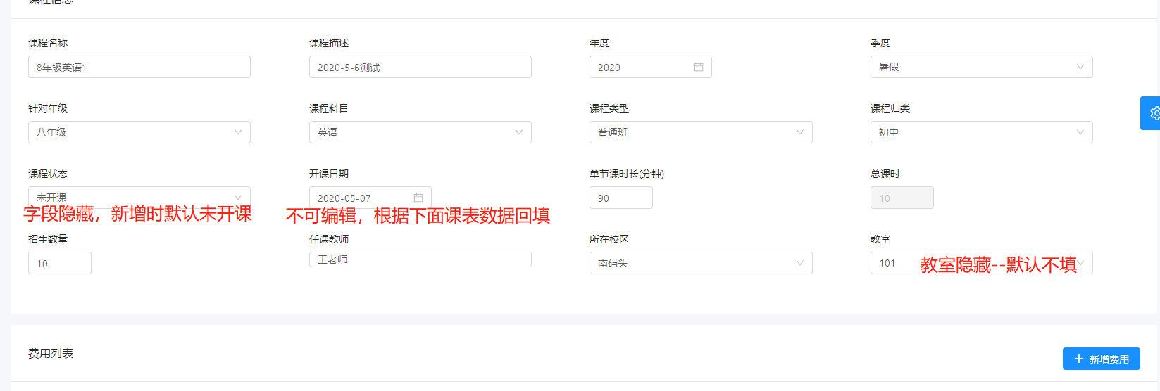

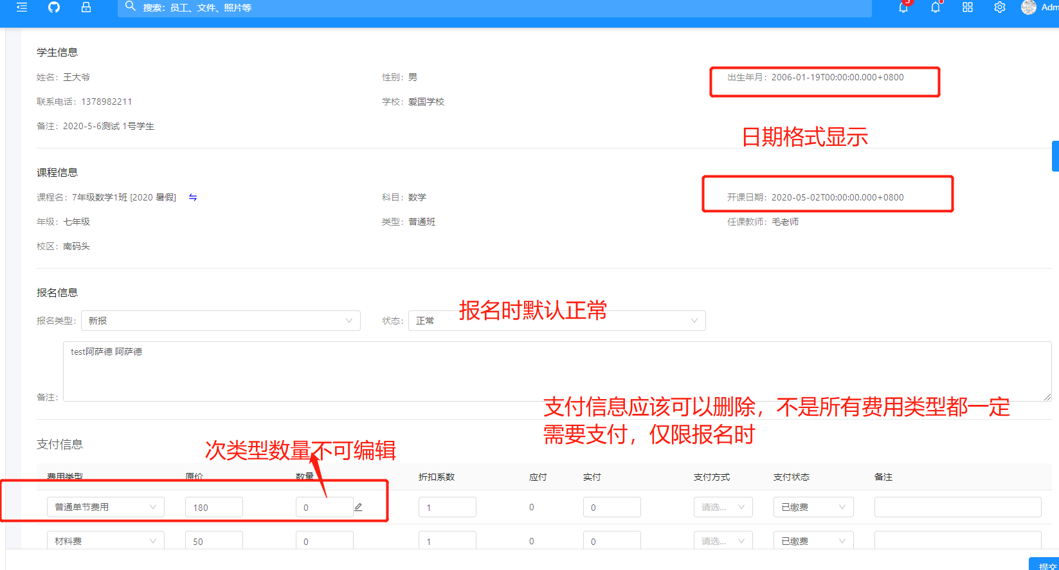

课程报名

不可编辑，不展示都行

课程报名点提交时候，当金额校验不通过时，异常信息没有捕获

